標準負担額差額請求書
短期
標準負担額差額請求書

 |  |  |  |  |  |  |  |  |  |  |  | 決定額 |  |  |  |  |  | 円
組合員証 記号番号 |  |  |  | － |  |  | 所属所
組合員 |  |  | 氏名 |  |  |  |  |  |  |  | 生年月日 |  | 昭和 |  | 年 |  | 月 | 日
食事療養 を 受けた者 |  |  | 氏名 |  |  |  |  |  |  |  | 生年月日 |  | 昭和 |  | 年 |  | 月 | 日
 |  |  | 性別 |  |  |  |  |  |  |  | 組合員との続柄
 |  |  | 住所
(減額対象者) |  |  | 標準負担額減額認定証の 交付を受けている場合 |  |  |  |  |  | 発行日 |  |  |  | 平成 |  | 年 |  | 月 | 日
 |  |  |  |  |  |  |  |  | 長期該当日 |  |  |  | 平成 |  | 年 |  | 月 | 日
傷病名
傷病の 原因
食事療養を受けた 医療機関 |  |  |  | 名称
 |  |  |  | 所在地
食事療養を受けた 入院期間 |  |  |  |  |  |  |  |  | ～ |  |  |  |  | 0 |  | 日間
上記の入院期間に 支払った標準負担額 |  |  |  |  |  |  |  |  |  | 円 | 標準負担額差額 の請求金額 |  |  |  |  |  |  | 円
標準負担額減額 認定証を提出 しなかった理由

（【請求者氏名】は自ら署名してください）
 | 別紙証明書を添えて、上記のとおり請求します。
 |  | 宮城県市町村職員共済組合理事長 様
 |  |  | 令和 |  | 年 |  | 月 |  |  | 日
 |  |  |  |  |  | 請求者 |  | 住所
 |  |  |  |  |  |  |  | 氏名

 | 上記の記載事項に、誤りがないことを確認しました。
 |  |  | 令和 |  | 年 |  | 月 |  |  | 日
 |  |  |  |  |  | 所属所長 |  | 職名
 |  |  |  |  |  |  |  | 氏名

*差額請求に係る食事療養を受けた者が組合員の場合、食事療養を受けた者欄に本人と記載してください。
所属所
受付印
男 | 本人 |  | 大正
女 | 配偶者 |  | 昭和
 | 父 |  | 平成
 | 母 |  | 令和
 | 祖父 |  | 0
 | 祖母
 | 長男
 | 二男
 | 三男
 | 長女
 | 二女
 | 三女

記入要領
 |  | …入力必要（可能）箇所

 |  | …〔▼〕キーが表示されます。クリックしてリストを表示し該当字句を選択してください。直接入力も可能です。

 |  | （チェックボックス）…複数の項目から該当項目等を選択します。クリックしてチェックマークを入力します。

 | 氏名欄…自筆にて記入し、必要に応じ捺印してください。

 | 印刷…プリンタにより余白設定が初期値になることがあります。『印刷プレビュー』で確認してください。カラー出力は不要です。

 | 印刷後の訂正…該当箇所に取消線と訂正印を施し、ボールペン等で再記入してください。

標準負担額差額請求書

 |  |  |  |  |  |  |  |  |  |  |  |  |  | 決定額 |  |  |  |  |  |  | 円
組合員証 記号番号 |  |  | 0 |  | － | ×× |  |  | 所属所 |  |  | 0
組合員 |  |  | 氏名 |  | 杜乃 みやこ |  |  |  |  |  |  |  | 生年月日 |  | ×× |  | 年 | 12 | 月 | 1 | 日
食事療養 を 受けた者 |  |  | 氏名 |  | 杜乃 みやこ |  |  |  |  |  |  |  | 生年月日 |  | ×× |  | 年 | 12 | 月 | 1 | 日
 |  |  | 性別 |  | 女 |  |  |  |  |  |  |  | 組合員との続柄 |  | 本人
 |  |  | 住所 |  | 宮城郡松島町高城字浜38
(減額対象者) |  |  | 標準負担額減額認定証の 交付を受けている場合 |  |  |  |  |  |  |  | 発行日 |  |  |  | ×× |  | 年 | 3 | 月 | 1 | 日
 |  |  |  |  |  |  |  |  |  |  | 長期該当日 |  |  |  | ×× |  | 年 | 3 | 月 | 31 | 日
傷病名 |  |  | 右足関節靭帯損傷
傷病の 原因 |  |  | サッカーの試合中での転倒によるもの
食事療養を受けた 医療機関 |  |  |  |  | 名称 |  |  | 松洲市外科病院
 |  |  |  |  | 所在地 |  |  | 松洲市○○○
食事療養を受けた 入院期間 |  |  |  |  | ××××/3/1 |  |  |  |  |  | ～ | ××××/3/31 |  |  | 22 |  |  | 日間
上記の入院期間に 支払った標準負担額 |  |  |  |  | 21,000 |  |  |  |  |  |  | 円 | 標準負担額差額 の請求金額 |  |  | 3,400 |  |  |  |  | 円
標準負担額減額 認定証を提出 しなかった理由

（【請求者氏名】は自ら署名してください）
 | 別紙証明書を添えて、上記のとおり請求します。
 |  | 宮城県市町村職員共済組合理事長 様
 |  |  |  | ×× |  | 年 | 4 |  | 月 | 1 |  | 日
（自ら署名してください）
 |  |  |  |  |  |  | 請求者 |  |  | 住所 |  | 宮城郡松島町高城字浜38
 |  |  |  |  |  |  |  |  |  | 氏名

 | 上記の記載事項に、誤りがないことを確認しました。
 |  |  |  | ×× |  | 年 | 4 |  | 月 | 1 |  | 日
 |  |  |  |  |  |  | 所属所長 |  |  | 職名 |  | 0
 |  |  |  |  |  |  |  |  |  | 氏名 |  | 0

*差額請求に係る食事療養を受けた者が組合員の場合、食事療養を受けた者欄に本人と記載してください。

男 | 本人 |  | 大正
女 | 配偶者 |  | 昭和
 | 父 |  | 平成
 | 母 |  | 令和
 | 祖父 |  | 0
 | 祖母
 | 長男
 | 二男
 | 三男
 | 長女
 | 二女
 | 三女

分析ツール関数について
・分析ツール関数について
 |  | Excelにはふつうに利用できる関数のほか、『アドイン(add-in)』と呼ばれる機能拡張ソフトを
 |  | 追加することによって利用できる『アドイン関数』があります。
 |  | Excelには、『分析ツール』というアドインが標準で用意され、これを組み込むことで利用できる
 |  | 関数が増えます。

・分析ツールのアドイン方法
 | 1.〔ファイル〕タブ＞〔オプション〕をクリックします。
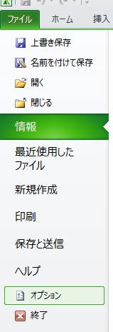

 | 2．〔アドイン〕＞〔設定〕をクリックします。
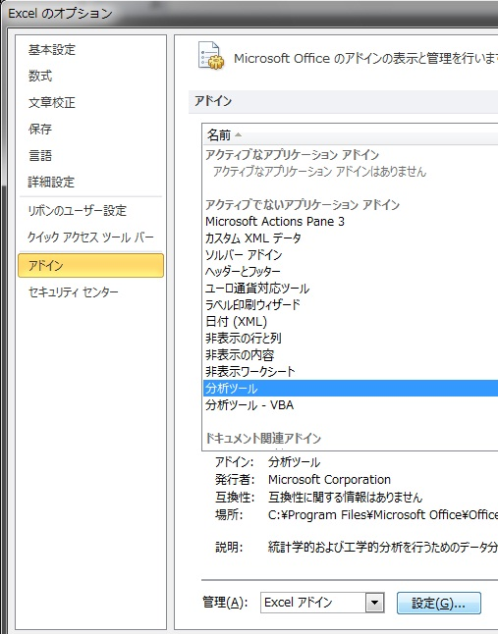

 | 3.〔分析ツール〕にチェックを入れ、〔OK〕をクリックしてウインドウを閉じます。
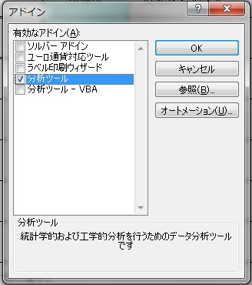

 | 初めて使用する場合は、アドイン機能のインストールを要求される場合があります。
 | 使用するパソコンが運用制限等により、インストールできない場合は支給日数を直接入力してください。

